EGRESOS
 |  | Datos
 |  | Animales | 60
ALIMENTACIÓN
SAL
Consumo/kilo/animal/dia | 0.15 | COTIZACIONES | VALOR | TOMADO DE:
No. Animales/año | 60 | SAL CAMPOGAN 8% (40Kg) | $ 46,900 | https://www.ceba.com.co/tienda/producto/sal-campogan-8/
No. Dias | 30.00 | MANNA PELET (40 Kg) | $ 68,900 | https://www.ceba.com.co/tienda/producto/manna-pelet-40kg/
Consumo total mes/kilos | 270.00 | GANAZUFRE (40 Kg) | $ 61,900 | https://www.ceba.com.co/tienda/producto/ganazufre/
Kilos/bulto | 40.00 | Promedio Cotizaciones | $ 59,233
Consumo bulto/mes | 6.8
Precio Bulto | $ 60,000.00
Costo total Sal | $ 405,000.00

MELAZA
Consumo/kilo/animal/dia | 0.07
No. Animales/año | 60.00
No. Dias | 30.00
Consumo total kilos/mes | 120.00
Kilos/bulto | 20.00
Consumo bulto/mes | 6.00
Precio Bulto | $ 38,000.00
Costo total Melaza | $ 228,000.00

VACUNAS
AFTOSA
Cada 6/meses
No. Vacunas/animal | 2
No. Animales | 60
Total vacunas/año | 120
Valor vacuna | $ 1,064.00
Total vacunas/Semestre | $ 63,840.00
Total vacunas/año | $ 127,680.00
 |  | TOMADO DE AGRONEGOCIOS SEGÚN EL MINISTRO DE AGRICULTURA
RABIA |  | https://www.agronegocios.co/ganaderia/precio-de-la-vacuna-contra-la-aftosa-subio-25-y-esta-en-1064-2861822
Cada 6/meses
No. Vacunas/animal | 2
No. Animales | 60
Total vacunas/año | 120
Valor vacuna | $ 800.00
Total vacunas/Semestre | $ 48,000.00
Total vacunas/año | $ 96,000.00

PURGA
Ivermectina
Cada 3/meses
No. Veces al año | 4
No. Animales | 60
Total dosis | 240
Valor dosis | $ 1,000.00
Total purga/Trimestre | $ 60,000.00
Togal Purga/año | $ 240,000.00

BAÑO
Amitraz
Cada 3/meses |  | COTIZACIONES | VALOR | TOMADO DE:
No. Veces al año | 4 | AMITRAZ E.C 20.8% (1000cc) | $ 14,500 | https://www.ceba.com.co/tienda/producto/amitraz-e-c-20-8/
No. Animales | 60
Total dosis | 6
Frasco de 1000 cc | $ 18,000.00
Total baño | $ 108,000.00

ARRENDAMIENTO
Cantidad de Hectareas | 300
Precio por Hectarea | $ 25,000
Precio total Arriendo | $ 7,500,000

HONORARIOS
Sueldos
Veterinario
Administrador
Encargado | 828,116.00
Director del proyecto
Coordinara financiera
Coordinara comercial

TOTAL | 828,116.00

MANO DE OBRA PERSONAL DE CAMPO
Precio Jornal | 30,000.00
Cantidad de Jornales
Jornales obreros | 22.00

TOTAL | 660,000.00

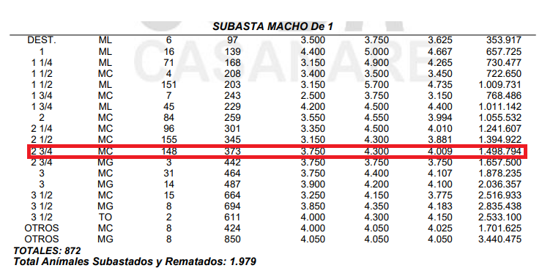
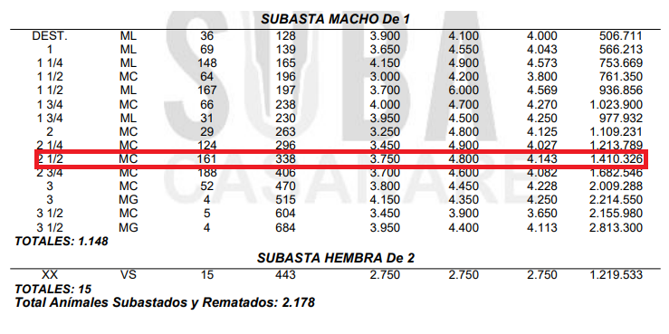
SERVICIOS PUBLICOS
Energia | 350,000.00
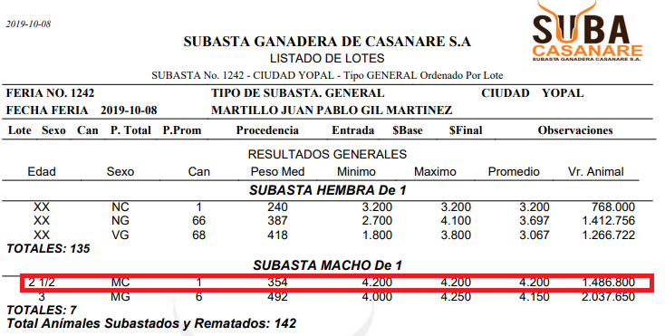
Total | 350,000.00

COMPRA DE GANADO
Cantidad de ganado/semestre | 60
Precio de ganado | 1,200,000.00

Total | 72,000,000.00

TRANSPORTE DE GANADO
Cantidad de viajes/compra/año | 4
Cantidad de viajes/venta/año | 4
Precio de viaje compra | 200,000.00
Precio de viaje venta | 1,400,000.00

Total año | 6,400,000.00

INSTALACIONES Y EQUIPO |  | TOMADO DE:
Motobomba |  | https://www.homecenter.com.co/homecenter-co/product/240770/Motobomba-Gasolina-de-163cc-5.5hp-36m3-h.-2plg-x-2plg/240770
Guayada
Bebedero-Saladero | 1,000,000.00 | https://articulo.mercadolibre.com.co/MCO-454997255-bebederos-para-ganado-durabebederos-ganaderia-extensiva-_JM#position=10&type=item&tracking_id=c6e053dd-026b-48e0-8700-5a437c4e5038
Cerca eléctrica | 4,000,000.00

TOTAL | 5,000,000.00

MUEBLES Y ENSERES
Escritorio
Impresora
Teléfono celular
Archivador
Silla

TOTAL | -

OTROS
Plan celular
Papeleria
Combustible

TOTAL | -

